Hoja1
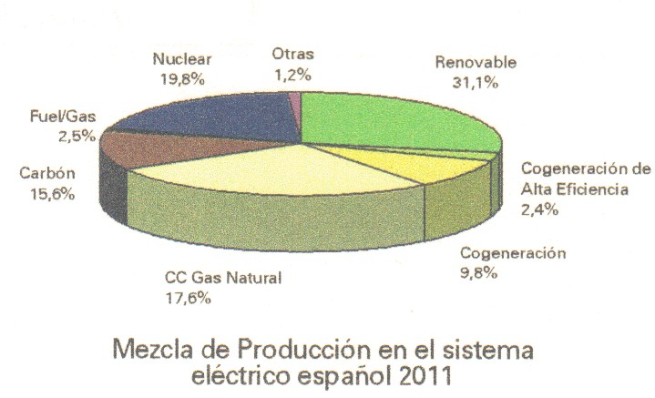
Mezcla de producción en el sistema eléctrico español 2011
Comparación entre el gráfico que aparece en mi factura de la luz y los números que también aparecen en la factura
parece que las cosas no cuadran.

Renovable | 31.1%
Cogeneración de Alta Eficiencia | 2.4%
Cogeneración | 9.8%
CC Gas Natural | 17.6%
Carbón | 15.6%
Fuel/Gas | 2.5%
Nuclear | 19.8%
Otras | 1.2%

Mezcla de Producción en el sistema eléctrico español(sin perspectivas engañosas)
Mezcla de Producción en el sistema eléctrico español(porciones sin trampas)

